상품제안서
2in1 도킹형 미니소형 보조배터리 3500mAh | 상품코드: S40835

 |  |  |  |  |  |  | 02-713-8555 | www.synergygift.co.kr
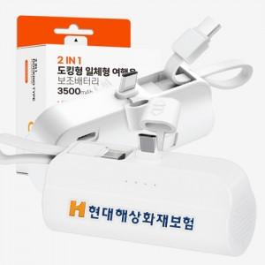

【상세/제작정보】 | <p><span style="font-size: 14pt;">※ 기본수량 미만 발주 진행시 별도 문의 바랍니다.</span></p><p><span style="font-size: 14pt;">&nbsp;</span></p><p><span style="font-size: 14pt;"></span><span style="font-size: 18.6667px;"></span><span style="font-size: 18.6667px;">※</span><span style="font-size: 18.6667px;">​ C-8 타입 단종입니다.</span><span style="font-size: 14pt;">​</span></p>

【인쇄/포장옵션】 | 레이저, 풀칼라, DTF컬러전사 / 포장지포장

【공급단가】 | 수량 | 100~ | 300~ | 1,000~ | 3,000~ | 5,000~
*VAT별도 | C-C | 3,910원 | 3,720원 | 3,570원 | 3,510원 | 3,450원

【상품 URL】 | https://www.synergygift.co.kr:443/src/goods_detail.php?gdno=40835

